Sheet1
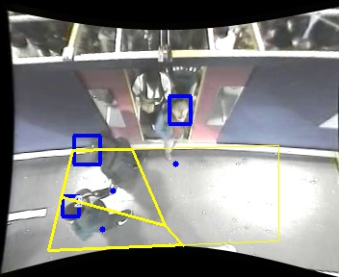
Polygon Areas in m2
Polygon Area = | 5.0
Polygon 1 Area = | 1.6666666666666667
Polygon 2 Area = | 1.6666666666666667
Polygon 3 Area = | 1.6666666666666667

